Hoja1
ABDOMINALES | EJERCICIO | IMAGEN
Inferiores | Elevación de piernas | 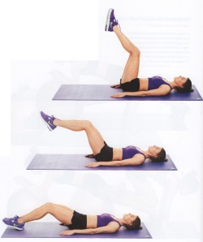

 | Mountain climber | 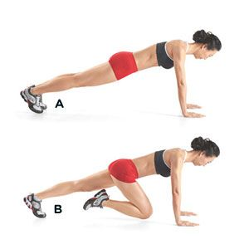

 | Abdominales tijera | 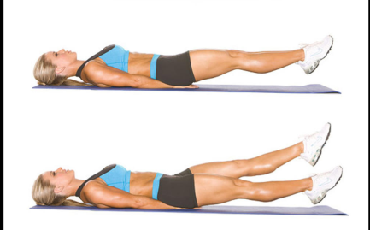

 | Tijeras verticales | 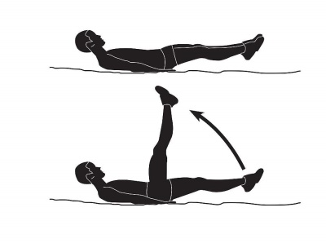

 | Elevaciones de piernas al pecho

 | Abdominales V | 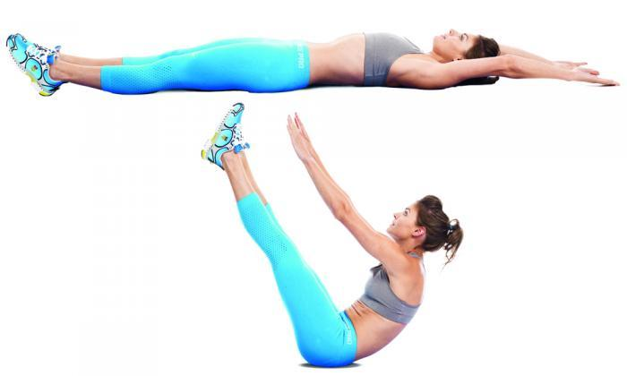

 | Puente | 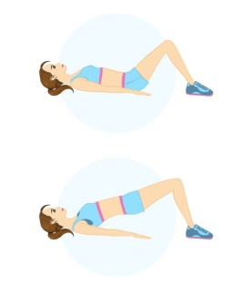

 | Plancha con elevación de piernas

 | Encogimientos

 | Crunch inverso | 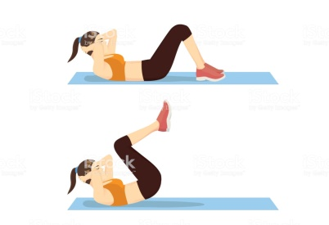

 | Abdonimales invertidos | 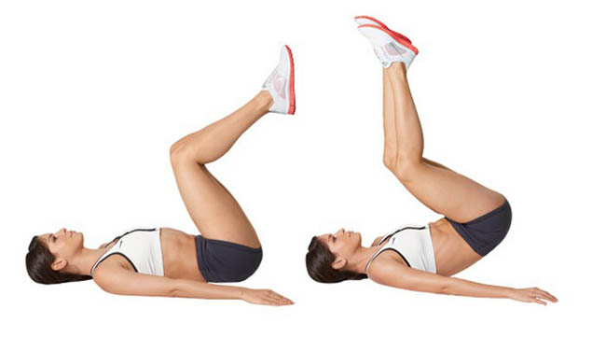

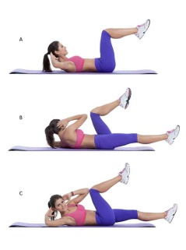
 | Extensiones alternas

 | Plancha con rodilla al codo | 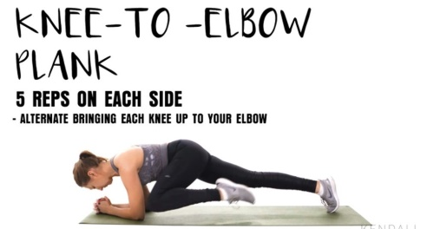

 | Sit-ups | 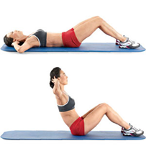

 | One Arm Toe Touch Crunch | 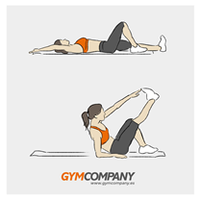

 | Heel taps | 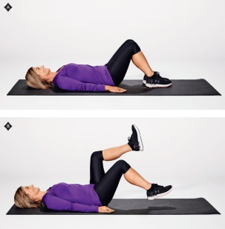

Laterales | Spidermas push up | 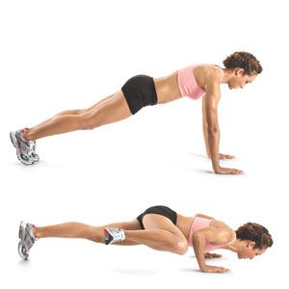

 | Sit-ups con giro | 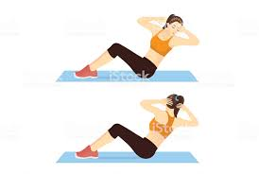

 | Twist ruso | 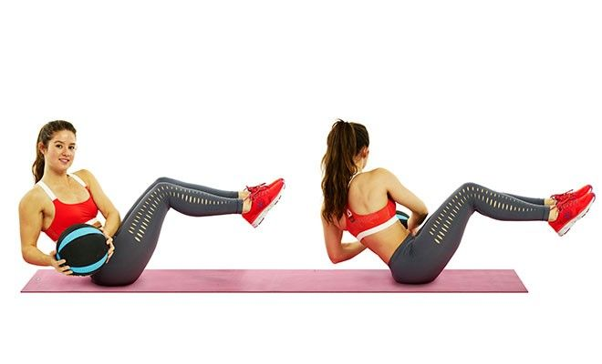

 | Crunch lateral de pie | 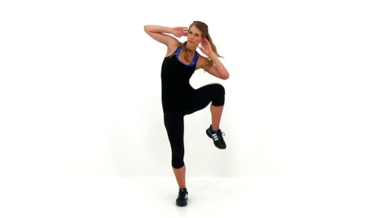

 | Elevación de pierna lateral | 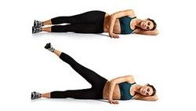

 | Crunch oblicuo tumbado | 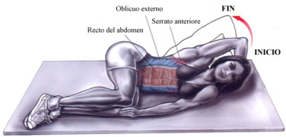

 | Crunch oblicuo a la rodilla | 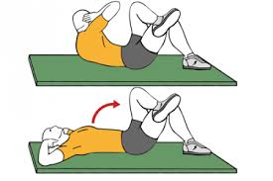

 | Crunch con rotación | 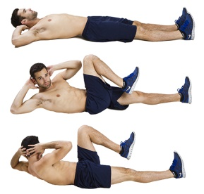

 | Rotación busto hacia rodilla | 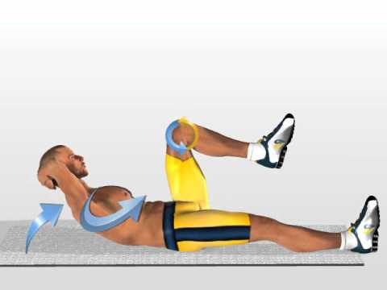

 | Elevaciones alternas rodillas | 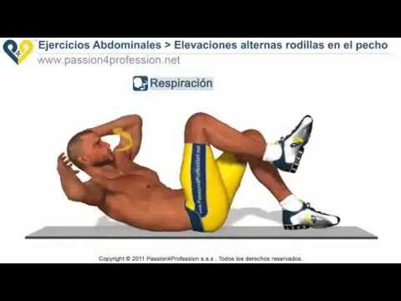

 | Abdominales bicicleta | 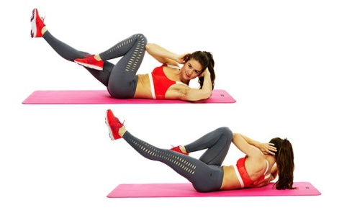

 | Crunch oblicuo | 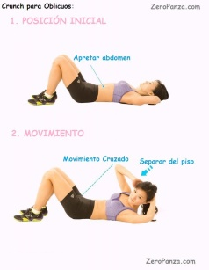

 | Crunch foot to foot | 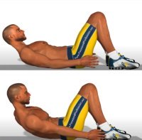

 | Accoridion crunch | 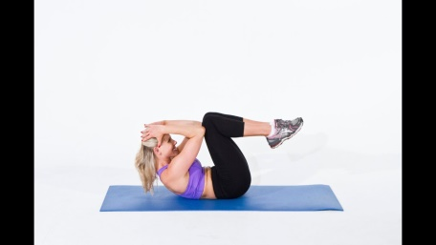

 | Crunch con piernas 90° | 

Superiores | Crunch con piernas flexionadas | 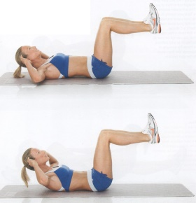

 | Crunch | 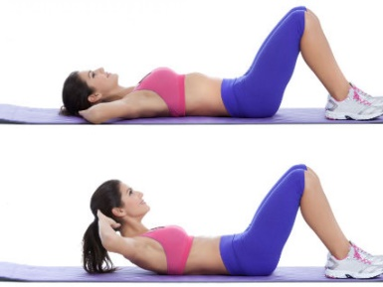

 | Crunch con piernas elevadas | 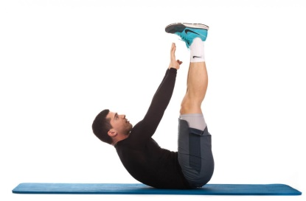

 | Abdominales cangrejo | 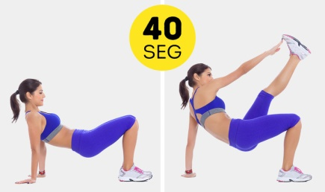

 | Deadbug | 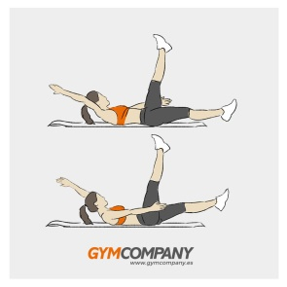

General | Dolphin push-ups | 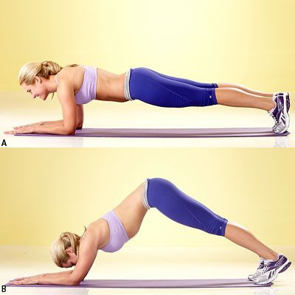

 | Scapular push-up | 